決済
システム名 |  |  | アイエスエイプランECサイト |  |  |  |  |  |  | 作成日 |  | 2017/8/24 |  | 作成者 |  | 小玉 絢子
カテゴリ |  |  | 決済 |  | 機能名称 |  |  |  |  | 更新日 |  | 2019/12/09 |  | 更新者 |  | 佐藤 保明

 | ■決済画面
 |  |  |  |  |  |  | No. | 項目名 | オブジェクト |  | 内容
header
カテゴリー1
カテゴリー2
カテゴリー3
 |  |  |  |  |  |  | 1 | 商品写真 | image |  | 商品写真を表示する
2
6
7
1
3
8
 |  |  |  |  |  |  | 2 | 商品名 | div |  | 商品名を表示する

4
ラッピング有◯ 無◯
 |  |  |  |  |  |  | 3 | カテゴリ | div |  | カテゴリ名を表示する
19
9
5
 |  |  |  |  |  |  | 4 | 販売単価(税込) | div |  | 商品マスタテーブルより取得した販売単価をもとに、
 |  |  |  |  |  |  |  |  |  |  | 税込計算した販売単価(税込)を表示

 |  |  |  |  |  |  | 5 | 在庫情報 | div |  | 在庫の有無を表示する
body
 |  |  |  |  |  |  | 6 | 商品説明 | div |  | 商品説明を表示する
11
10
14
 |  |  |  |  |  |  | 7 | 数量 | select box |  | 購入数量を選択するドロップダウン

12
15
16
 |  |  |  |  |  |  | 8 | 変更ボタン | button |  | 購入数量を変更するボタン
¥５４０
17
¥6,756
 |  |  |  |  |  |  | 9 | 削除ボタン | button |  | ショッピングカートから商品を削除するボタン
13
 |  |  |  |  |  |  | 10 | 配送先名 | div |  | 配送先名を表示する
footer
 |  |  |  |  |  |  | 11 | 配送先郵便番号 | div |  | 配送先郵便番号を表示する
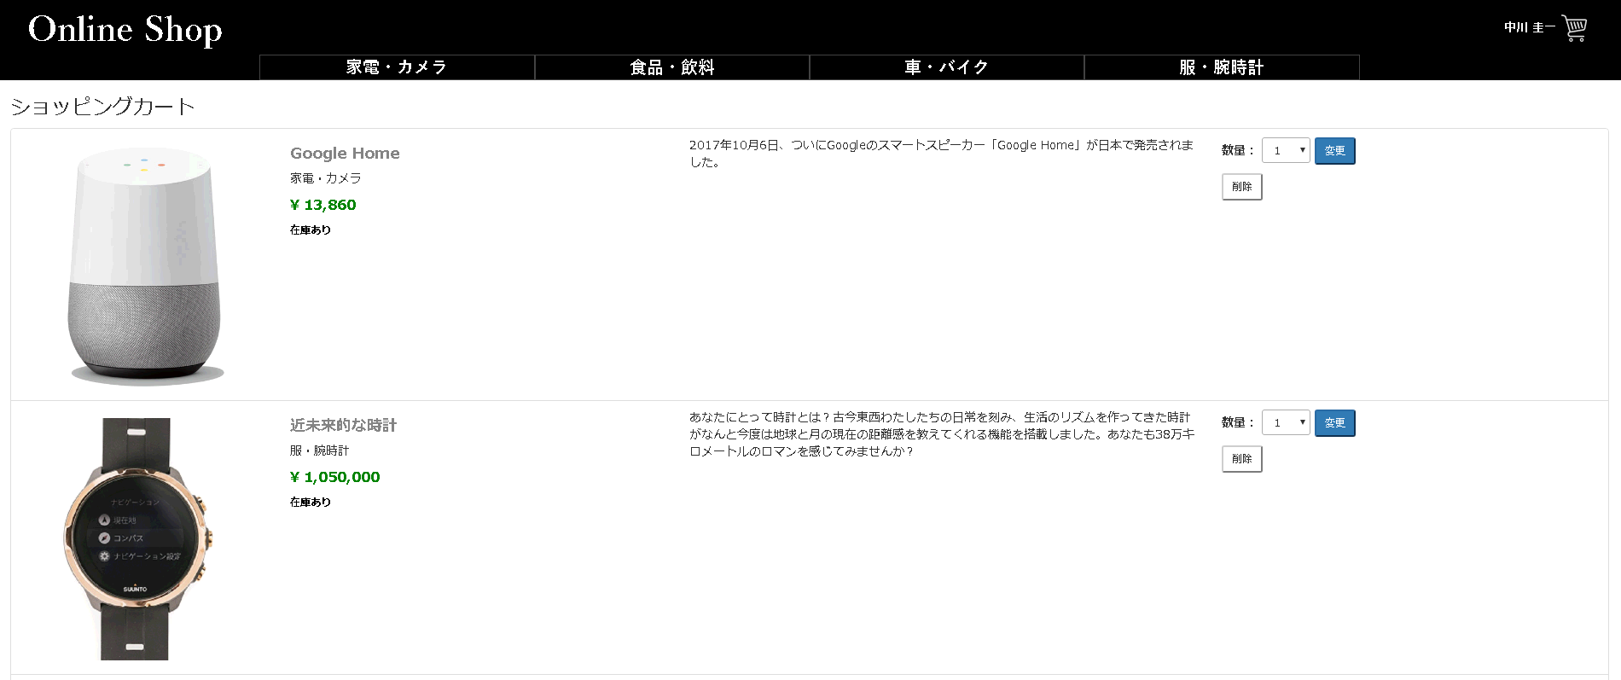
header
 |  |  |  |  |  |  | 12 | 配送先住所 | div |  | 配送先住所を表示する

 |  |  |  |  |  |  | 13 | 配送先電話番号 | div |  | 配送先電話番号を表示する

 |  |  |  |  |  |  | 14 | 小計 | div |  | 商品の購入数と合計金額を表示する

 |  |  |  |  |  |  | 15 | 送料・手数料 | div |  | 送料と手数料の合計金額を表示する
 |  |  |  |  |  |  |  |  |  |  | 送料が一律¥540と表示する |  |  | 2019/12/03 JTM15 対応 佐藤 保明
 |  |  |  |  |  |  |  |  |  |  | (１万円未満に限る)
 |  |  |  |  |  |  | 16 | 合計 | div |  | 小計と送料・代引手数料の合計金額を表示する
 |  |  |  |  |  |  |  |  |  |  | 送料が一律¥５４０、購入金額が１万円以上の場合
 |  |  |  |  |  |  |  |  |  |  | 送料・手数料：無料と表記する。 |  |  |  | 2019/12/03 JTM15 対応 佐藤 保明
 |  |  |  |  |  |  |  |  |  |  | 小計と送料・代引手数料の合計金額を表示する
 |  |  |  |  |  |  |  |  |  |  | 緑色で無料と表記する。
body
 |  |  |  |  |  |  | 17 | 注文確定ボタン | button |  | 注文を確定するボタン |  | 2019/12/03 JTM15 対応 佐藤 保明


ⒸISA Plan, Inc.
 |  |  |  |  |  |  | １８ | 送料・手数料 | div |  | 購入金額が１万円以上の場合緑色で無料と表示する。

 |  |  |  |  |  |  |  |  |  |  |  |  |  |  | 2019/12/03 JTM15 対応 佐藤 保明

 |  |  |  |  |  |  | 19 | ラッピングの有無 | radio |  | 購入画面にラッピングの有無を指定できるラジオボタンを作成する

18
 |  |  |  |  |  |  |  |  |  |  |  |  |  |  | 2019/12/09 JTM16 対応 佐藤 保明
送料・手数料：無料

footer

システム名 |  |  | アイエスエイプランECサイト |  |  |  |  |  |  | 作成日 |  | 2017/8/27 |  | 作成者 |  | 小玉 絢子
カテゴリ |  |  | 決済 |  | 画面タイトル | 決済確定メッセージ |  |  |  | 更新日 |  | 2017/8/28 |  | 更新者 |  | 小玉 絢子

 | ■決済確定画面
 |  |  |  |  |  |  | No. | 項目名 | オブジェクト |  | 内容
 |  | 注文確定
 |  |  |  |  |  |  | 1 | 注文番号 | div |  | 注文番号を表示する

1
2
 |  |  |  | ありがとうございます。注文が確定されました。 |  |  | 2 | お届け日 | div |  | 届け日を表示する
 |  |  |  | 注文番号：NNN-NNNNNNN-NNNNNNN
 |  |  |  | お届け日：YYYY-MM-DD
3
 |  |  |  |  |  |  | 3 | ホームへ戻るボタン | button |  | ホーム画面に遷移するボタン
 |  |  |  | ホームへ戻る

システム名 |  |  | アイエスエイプランECサイト |  |  |  |  |  |  | 作成日 |  | 2017/8/27 |  | 作成者 |  | 小玉 絢子
カテゴリ |  |  | 決済 |  | 画面タイトル | 決済確定メッセージ(カートに商品なし) |  |  |  | 更新日 |  | 2017/8/28 |  | 更新者 |  | 小玉 絢子

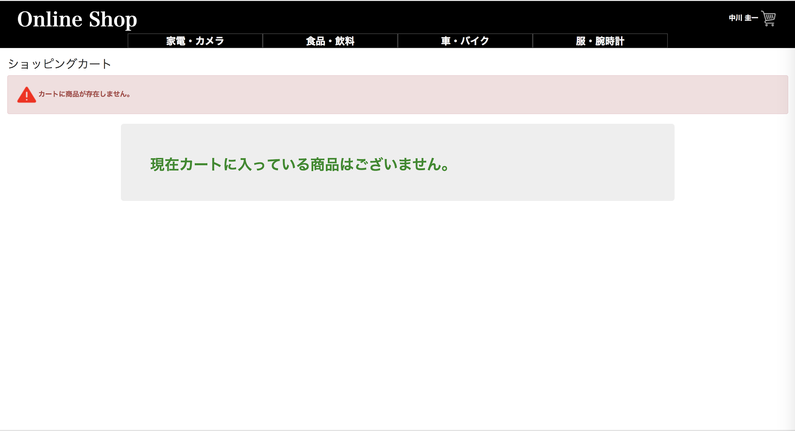
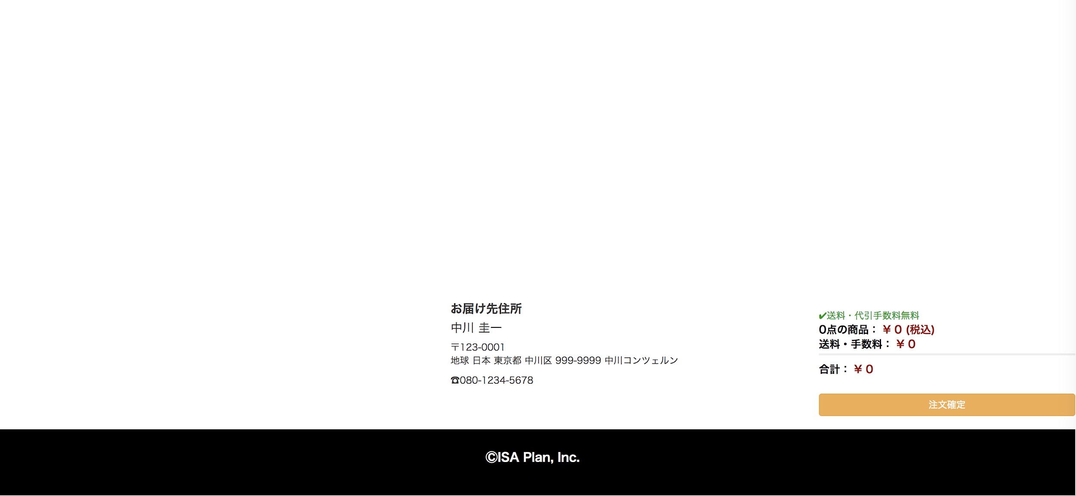
1
 | ■決済エラーメッセージ表示
 |  |  |  |  |  |  | No. | 項目名 | オブジェクト |  | 内容

 |  |  |  |  |  |  | 1 | エラーメッセージ | image |  | カートに商品が存在しません。

システム名 |  |  | アイエスエイプランECサイト |  |  |  |  |  |  | 作成日 |  | 2017/8/27 |  | 作成者 |  | 小玉 絢子
カテゴリ |  |  | 決済 |  | 画面タイトル | 決済エラーメッセージ(DBアクセスエラー) |  |  |  | 更新日 |  | 2017/8/28 |  | 更新者 |  | 小玉 絢子

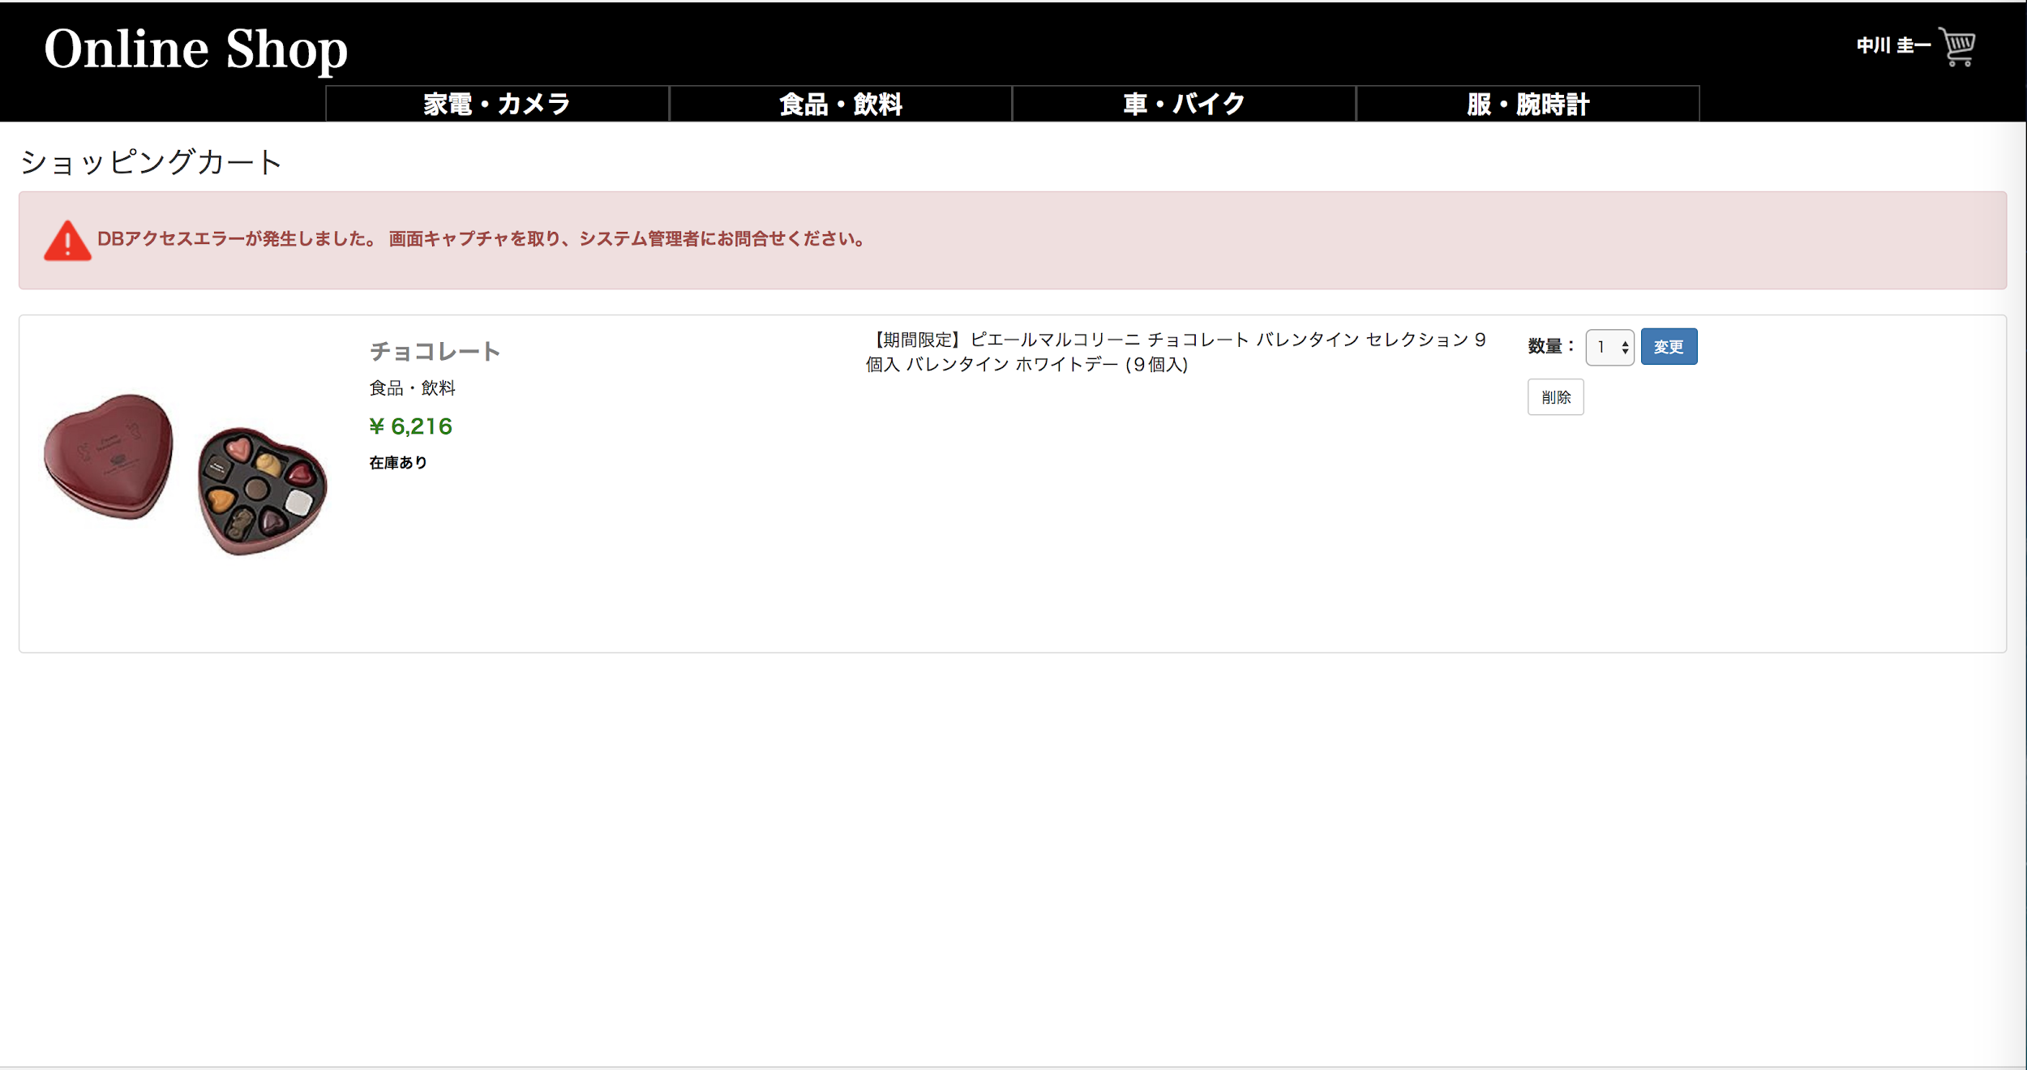
1
 | ■決済エラーメッセージ表示
 |  |  |  |  |  |  | No. | 項目名 | オブジェクト |  | 内容

 |  |  |  |  |  |  | 1 | エラーメッセージ | image |  | DBアクセスエラーが発生しました。
 |  |  |  |  |  |  |  |  |  |  | 画面キャプチャを取り、システム管理者にお問い合わせください。

システム名 |  |  | アイエスエイプランECサイト |  |  |  |  |  |  | 作成日 |  | 2017/8/27 |  | 作成者 |  | 小玉 絢子
カテゴリ |  |  | 決済 |  | 画面タイトル | 決済エラーメッセージ(システムエラー) |  |  |  | 更新日 |  | 2017/8/28 |  | 更新者 |  | 小玉 絢子

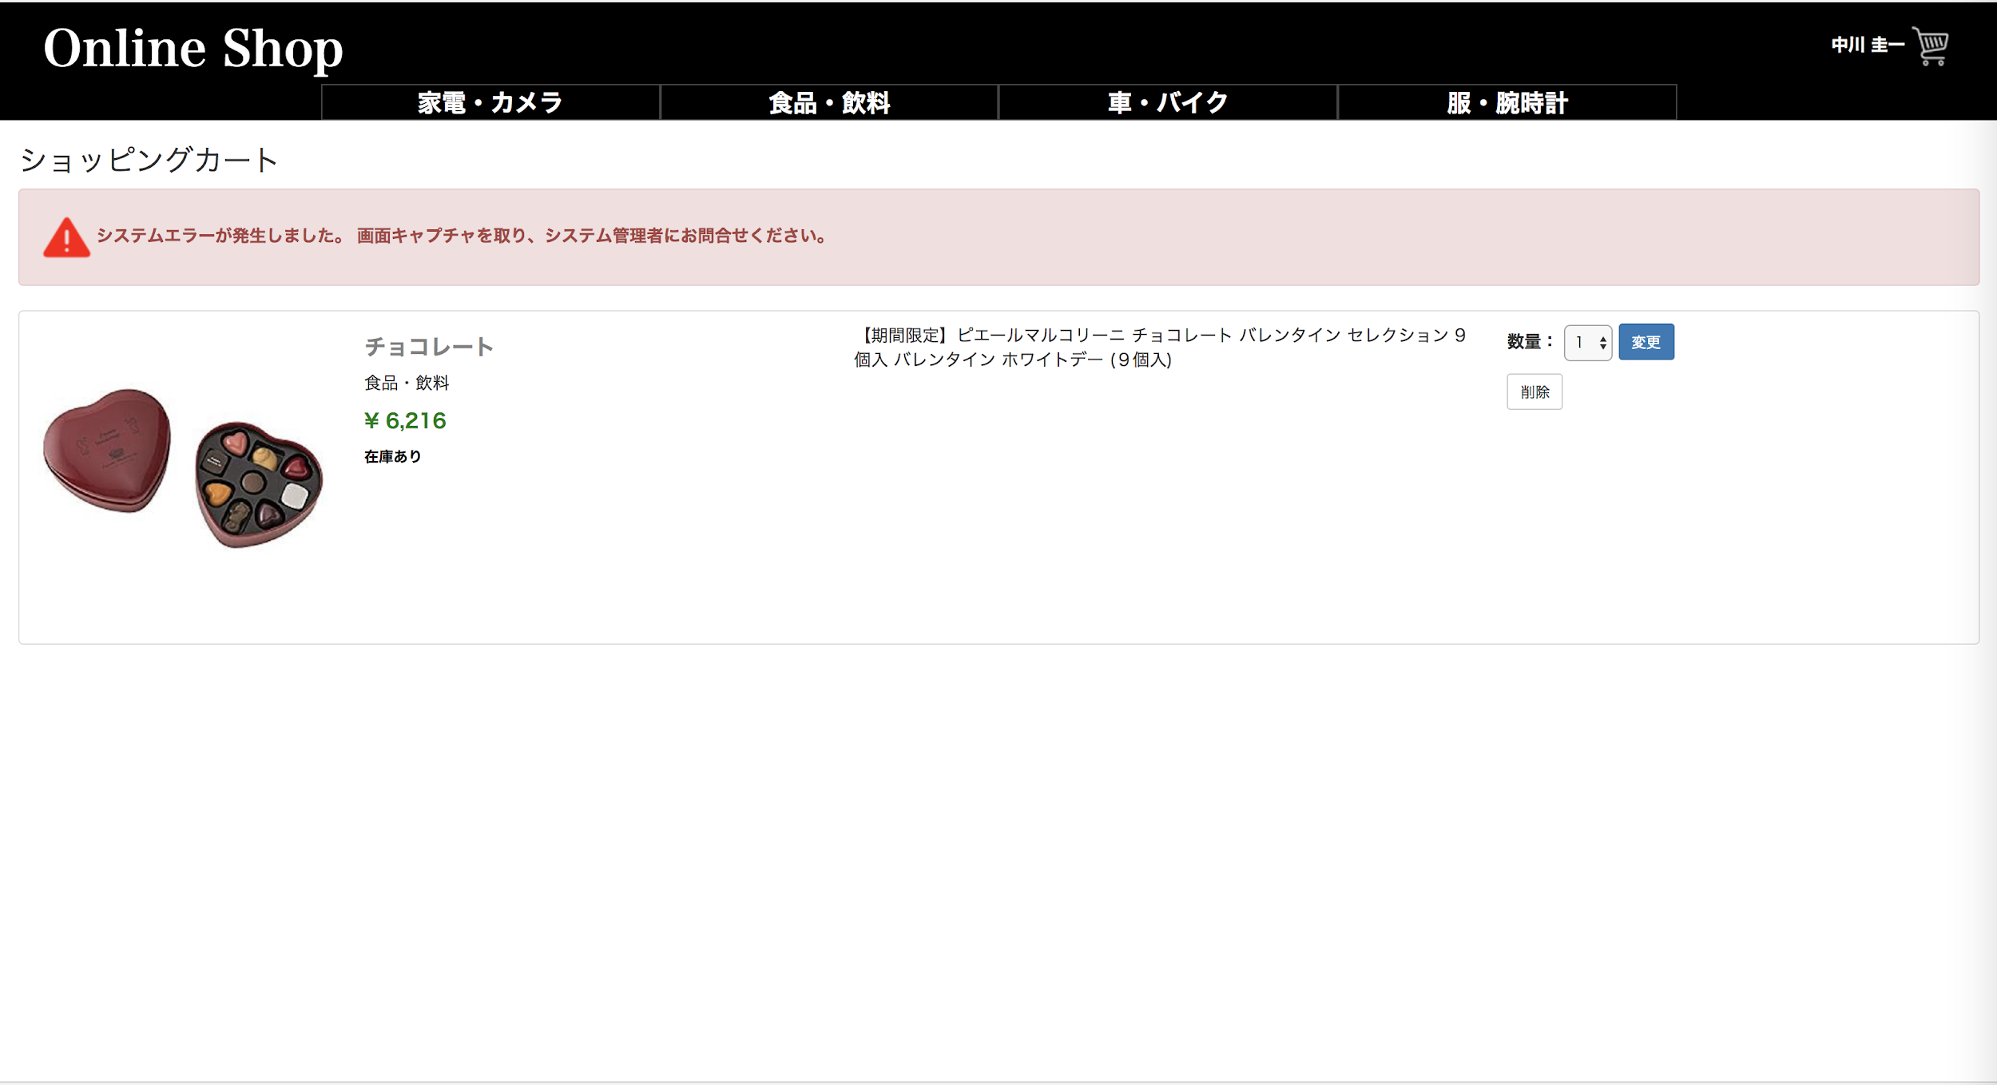
1
 |  |  |  |  |  |  | No. | 項目名 | オブジェクト |  | 内容

 |  |  |  |  |  |  | 1 | エラーメッセージ | image |  | システムエラーが発生しました。
 |  |  |  |  |  |  |  |  |  |  | 画面キャプチャを取り、システム管理者にお問い合わせください。

システム名 |  |  | アイエスエイプランECサイト |  |  |  |  |  |  | 作成日 |  | 2017/8/27 |  | 作成者 |  | 小玉 絢子
カテゴリ |  |  | 決済 |  | 画面タイトル | 決済エラーメッセージ(システムエラー) |  |  |  | 更新日 |  | 2017/8/28 |  | 更新者 |  | 小玉 絢子

 |  |  |  |  |  |  | No. | 項目名 | オブジェクト |  | 内容
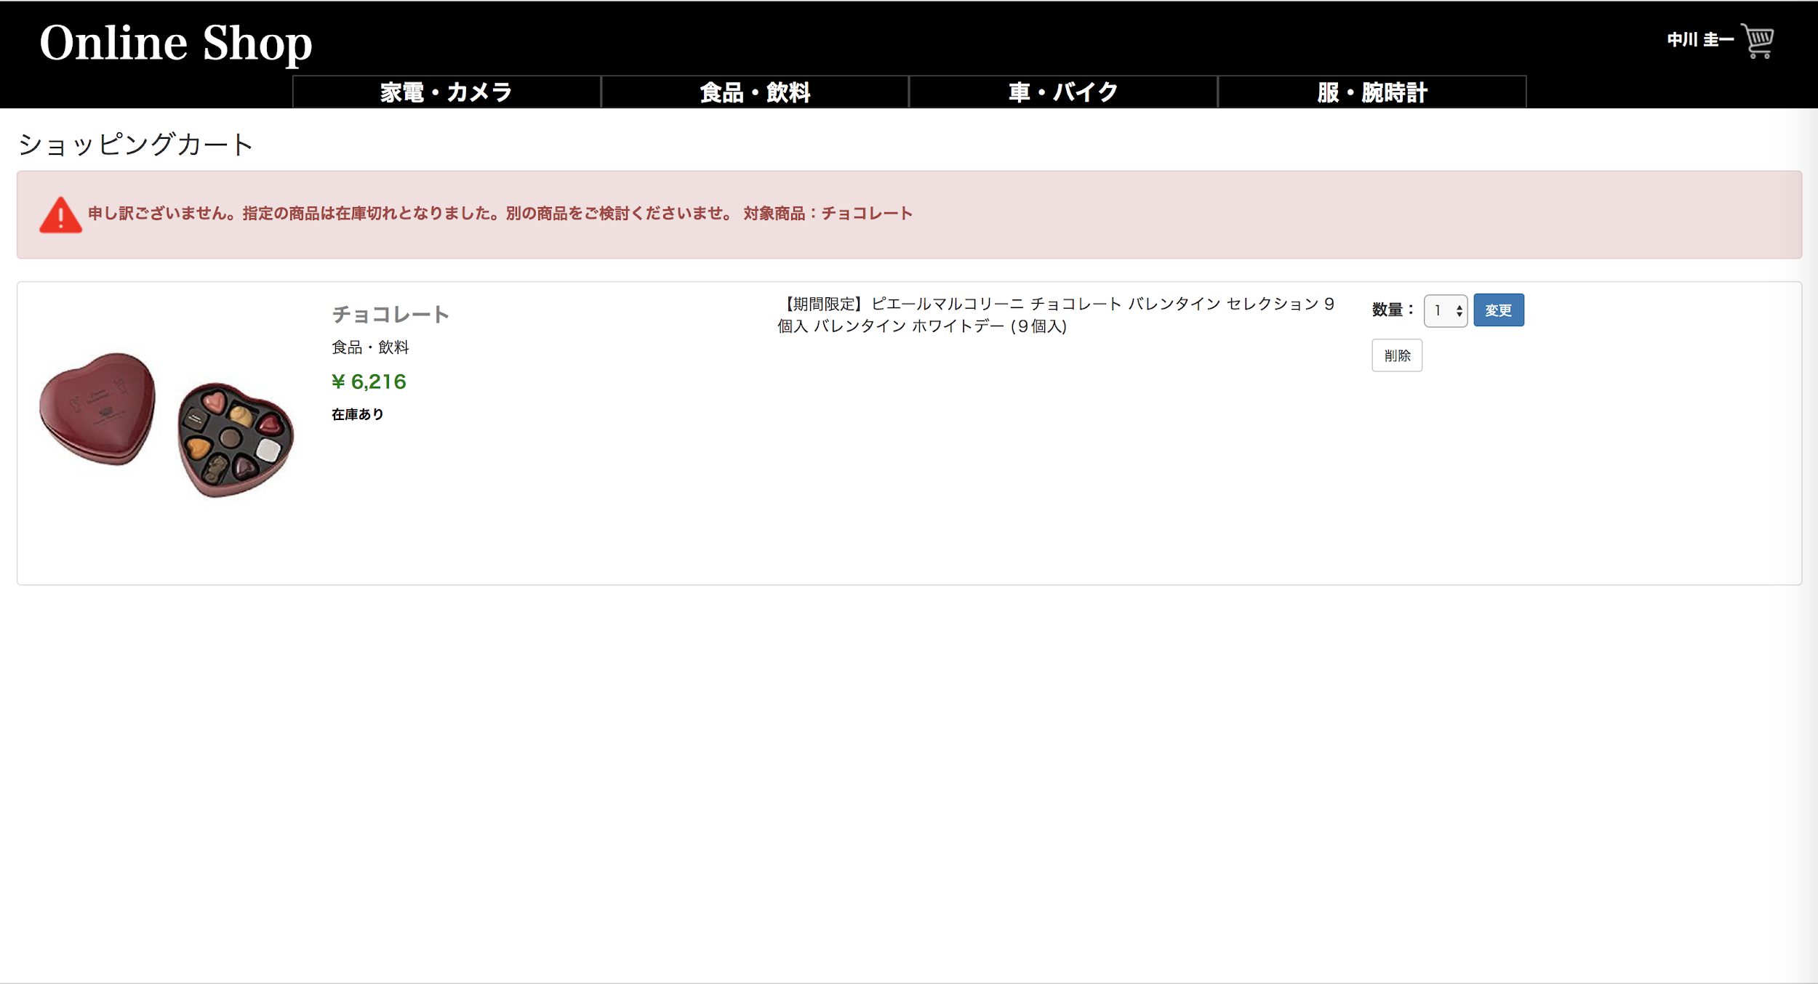
1
 |  |  |  |  |  |  | 1 | エラーメッセージ | image |  | 申し訳ございません。
 |  |  |  |  |  |  |  |  |  |  | 指定の商品は在庫切れとなりました。別の商品をご検討くださいませ。
 |  |  |  |  |  |  |  |  |  |  | 対象商品：NNNN

